Menú
Modelo estrategias de valor Cavca Ltda.


Balance Cavca Ltda
Modelo sin estrategia

Flujo Estrategia #2

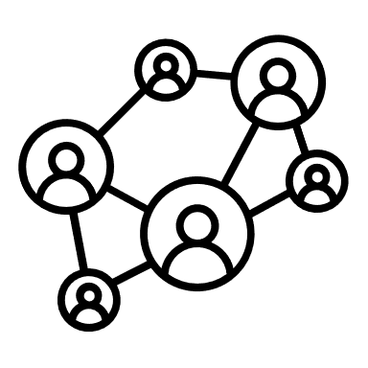

Py G Cavca Ltda
Flujo Estrategia #1
Modelo Estrategia #2



Cash Flow
Resultados
Modelo Estrategia #1

RESULTADOS
 | Modelo sin estrategia | Modelo estrategia 1 | Modelo estrategia 2
Ingresos | 28,575 | 34,159 | 34,159
Costos directos | 19,418 | 22,077 | 20,173
Margen bruto | 9,157 | 12,082 | 13,986
% | 0 | 0 | 0
Expresado en Millones de pesos COP
 |  | Expansión y especialización | Pocisionamiento y reconocimiento en el mercado

 | Modelo sin estrategia | Modelo estrategia 1 | Modelo estrategia 2

Ingresos | 28,575 | 34,159 | 34,159
Costos directos | 19,418 | 22,077 | 20,173
Margen bruto | 9,157 | 12,082 | 13,986
% | 32% | 35% | 41%
Gastos de Administracion | 5,894 | 6,413 | 6,970
EBITDA | 3,263 | 5,669 | 7,016
EBITDA % | 36% | 47% | 50%
(+) Otros Ingresos | 160 | 160 | 160
(-) Otros Gastos | 0 | 0 | 0
Ingresos Financieros | 40 | 40 | 40
Gastos Financieros | 75 | 495 | 287
EBIT | 3,388 | 5,374 | 6,929
EBIT % | 12% | 16% | 20%
Taxes | 834 | 1,318 | 1,704
E | 2,554 | 4,056 | 5,225
E% | 9% | 12% | 15%
 | Modelo sin estrategia | Modelo estrategia 1 | Modelo estrategia 2
EBITDA % | 36% | 47% | 50%
EBIT % | 12% | 16% | 20%
E% | 9% | 12% | 15%
Valor terminal | 9,184 | 11,431 | 15,272
VALOR PRESENTE NETO DEL FCL | 4,863 | 6,053 | 8,087
Valoración Empresa | 6,635 | 6,992 | 10,293

 | Modelo sin estrategia | Modelo estrategia 1 | Modelo estrategia 2

EBITDA % | 36% | 47% | 50%
EBIT % | 12% | 16% | 20%
E% | 9% | 12% | 15%
 | Modelo sin estrategia | Modelo estrategia 1 | Modelo estrategia 2

Valor terminal | 9,184 | 11,431 | 15,272
VALOR PRESENTE NETO DEL FCL | 4,863 | 6,053 | 8,087
Valoración Empresa | 6,635 | 6,992 | 10,293

